hướng dẫn access SVN
1 | Link download TortoiseSVN:
 |  | http://cloud.napaglobal.com/s/REJ4d6rJjNLkqTY?path=%2F00.Software%2FDevelop%20Tools%2F01.GIT_SVN
2 | Link quản lý chung về các SVN được assign:
 |  | http://svn.napaglobal.com/usvn/src/public/ (sử dụng mật khẩu napaglobal)
 |  | login form
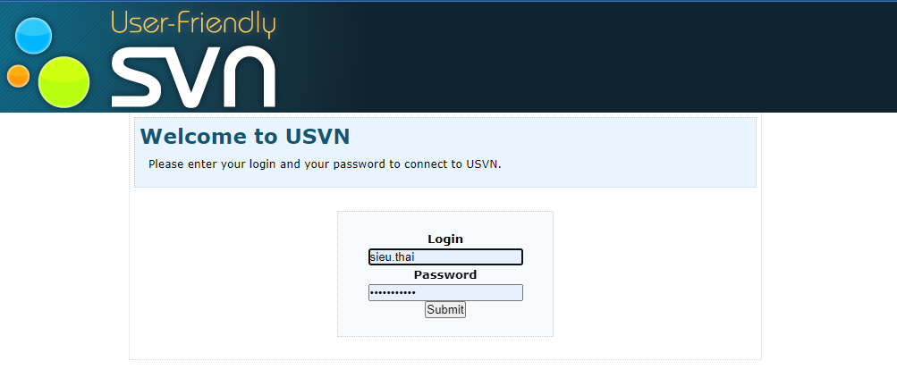

 |  | dashboard
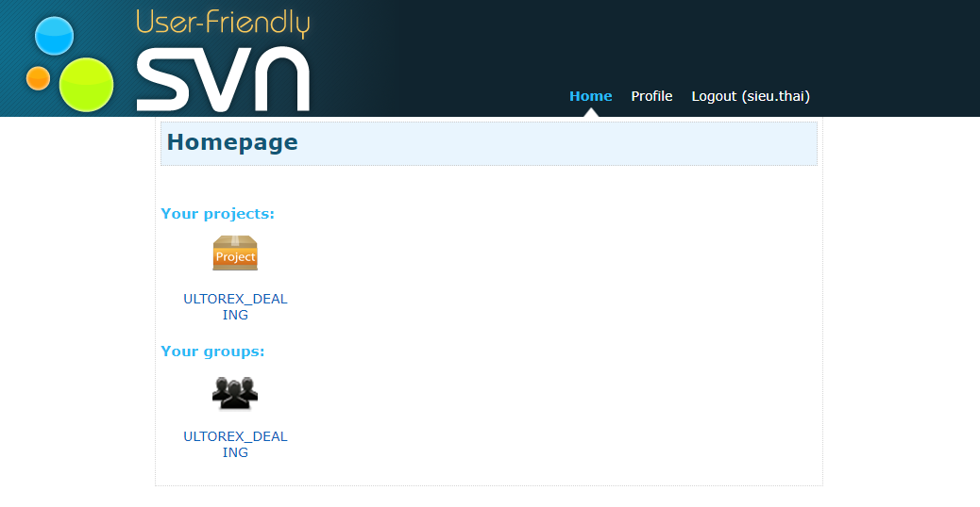

3 | Access vào link lưu trữ của SVN (liên hệ anh hau.pham để lấy mật khẩu đăng nhập - khác với mật khẩu máy)
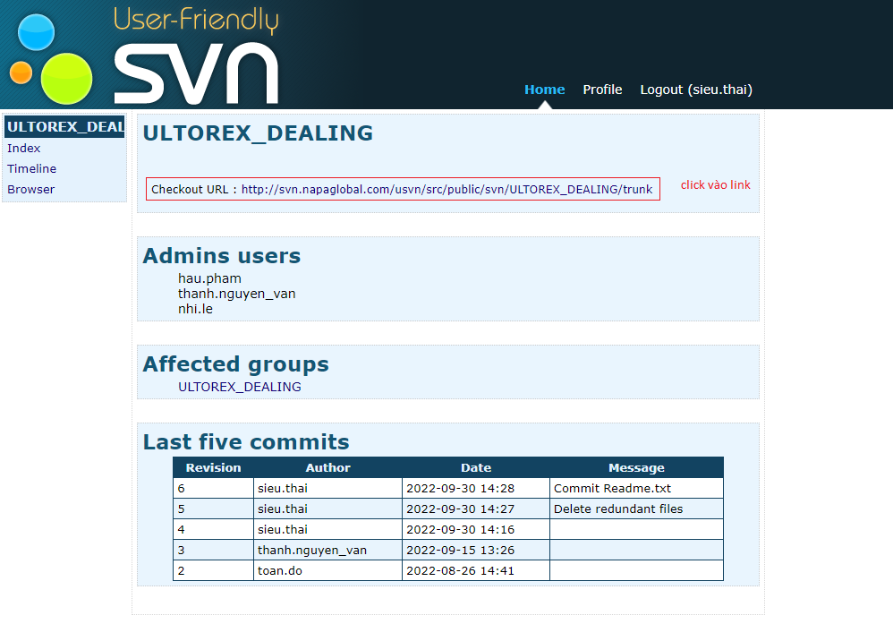

 |  | Login form
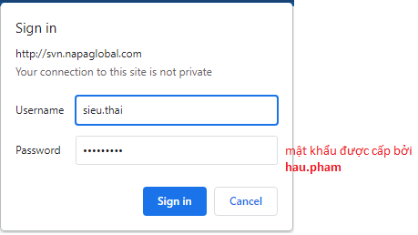

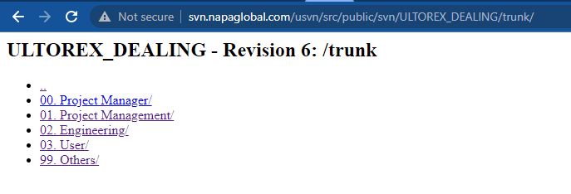

 |  | tới đây đồng nghĩa việc access đã hoàn thành

sử dụng tortoiseSVN
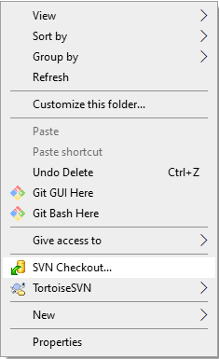
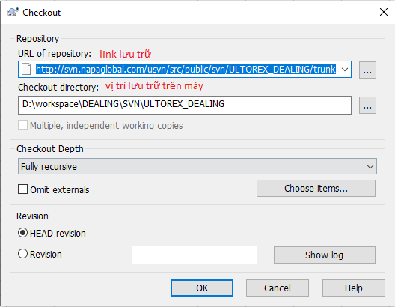
1 | chọn thư mục làm nơi lưu trữ Repo
2 | chuột phải -> SVN Checkout
 |  |  | ====>

 | checkout finished

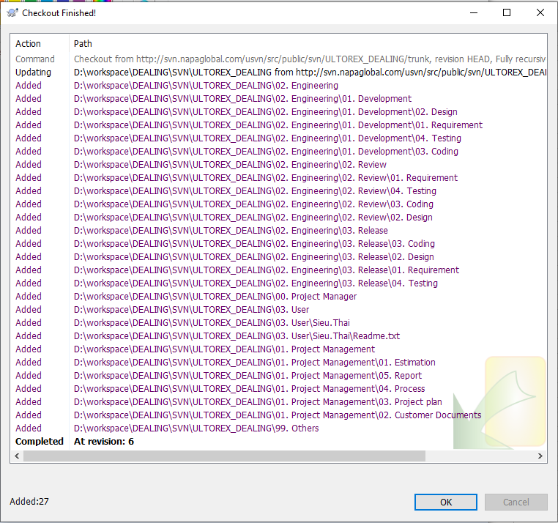

3 | Upload file lên SVN
 | tạo 1 file mới

 | checkout với server (tương tự git pull)
 |  | chọn SVN Update
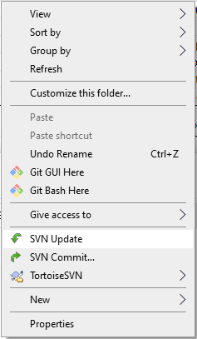

 | kết quả

 | sau khi update file mới, chọn SVN Commit
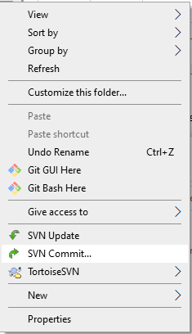
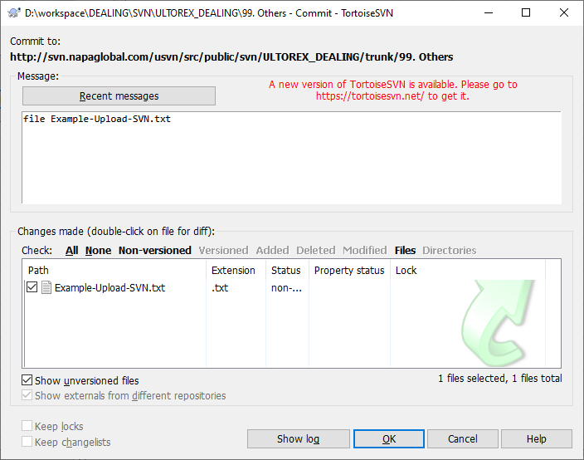

 | Commit Finish

